出租案例
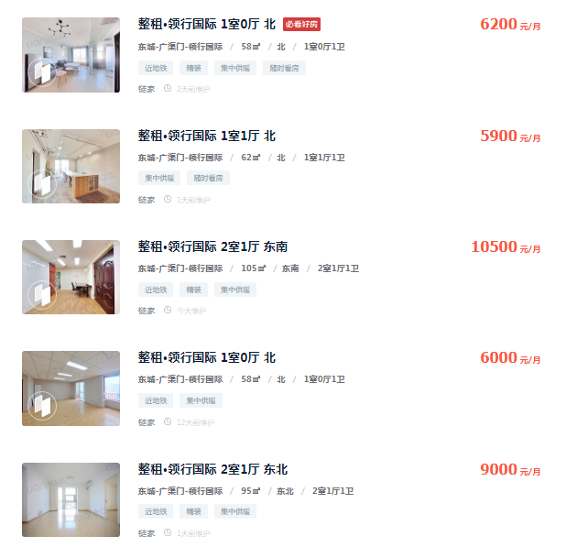

6200 | 58 | 106.89655172
5900 | 62 | 95.161290323
10500 | 105 | 100
6000 | 58 | 103.44827586
9000 | 95 | 94.736842105
9500 | 95 | 100
9600 | 105 | 91.428571429
10000 | 106 | 94.339622642
9800 | 106 | 92.452830189
10000 | 105 | 95.238095238
9800 | 106 | 92.452830189
5900 | 58 | 101.72413793

97.323253969 |  | 14399.948657

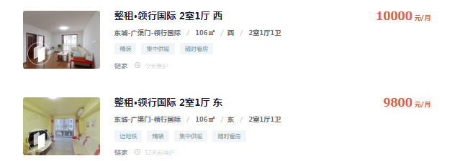

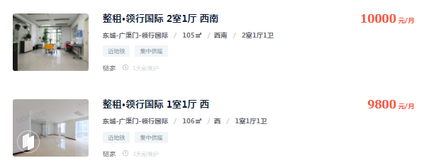

出售案例
